概要
概要

 | ▼ノーマルクエスト改修
 |  | ●クエストミッションの実装
 |  |  | クエストごとに3個のクリアミッションを設定する
 |  |  | ミッション種別として、
 |  |  | ・初回クリア
 |  |  | ・コンティニューせずにクリア
 |  |  | ・誰も倒れずにクリア
 |  |  | ・リーダー属性○○でクリア
 |  |  | ・最後の敵をスキルで撃破でクリア
 |  |  | ・○○体以下のデッキでクリア
 |  |  | ・最大コンボ数○○以上でクリア
 |  |  | ・最大同時消し数○○以上でクリア
 |  |  | などを実装、種別は今後も増える想定です
 |  | ※現状のミッションとは別で実装する理由としては、同時に実装予定の周回機能に関わる部分であるためです

 |  | ●ハードモード実装
 |  |  | ノーマルクエストにハードモードを実装する
 |  |  | 実装の想定として、
 |  |  | ・難易度は既存クエストの1.5倍程度
 |  |  | ・シナリオはハードモードの位置づけのため新規では作成しない
 |  |  | ・クエストミッションがあることが前提
 |  |  | ・ノーマルクエストの内容に先制攻撃などのギミックを追加する

 |  | ●クエスト周回機能の実装
 |  |  | クエストミッションの実装が前提条件
 |  |  | 実装の想定として、
 |  |  | 周回チケットというアイテムを使用してスキップ(周回)が可能になる
 |  |  | クエストに設定された3つのミッションを全クリアしたクエストのみスキップが可能になる
 |  |  | アイテムの付与方法はいろいろな場面を想定しています
 |  |  | 例)ショップの宝玉とセットで販売、ゲーム内で報酬として配るなど

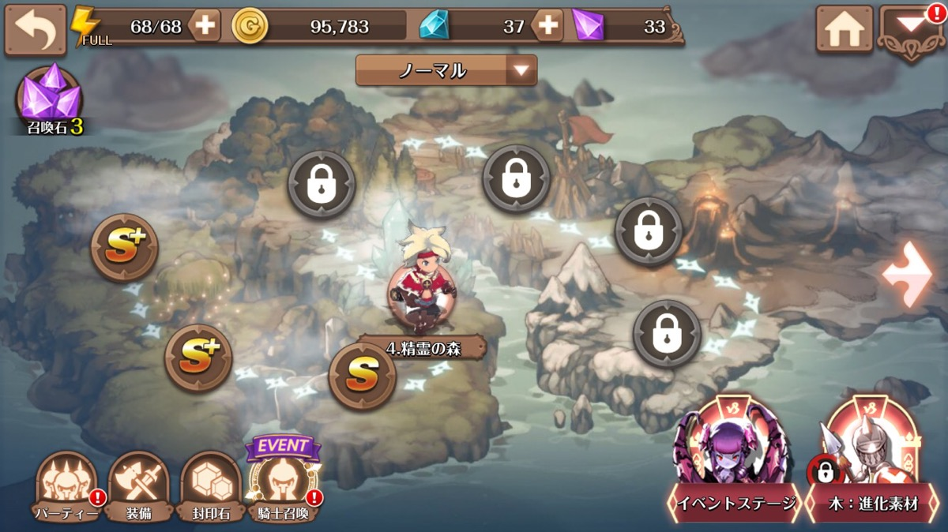
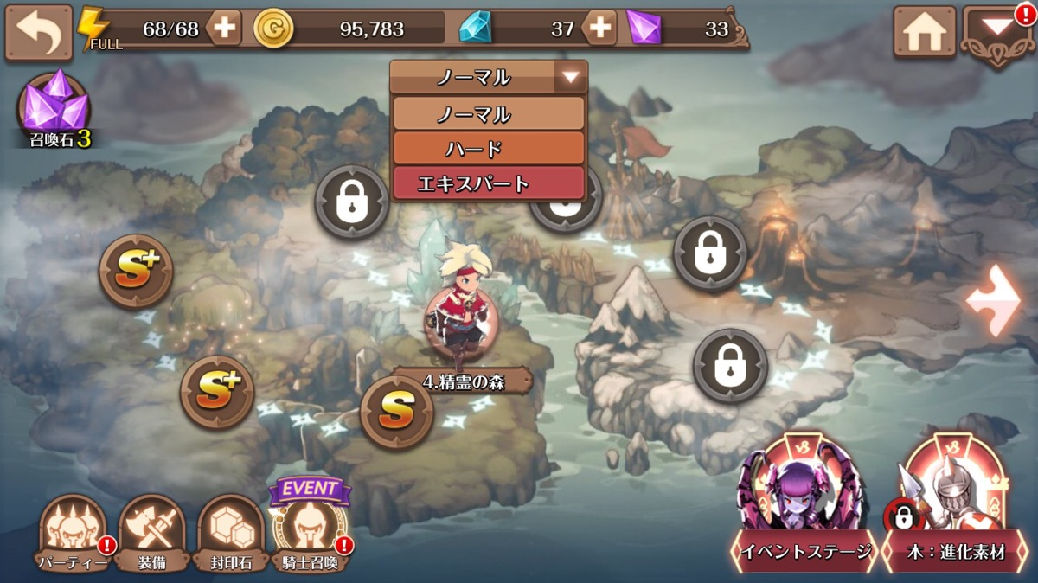
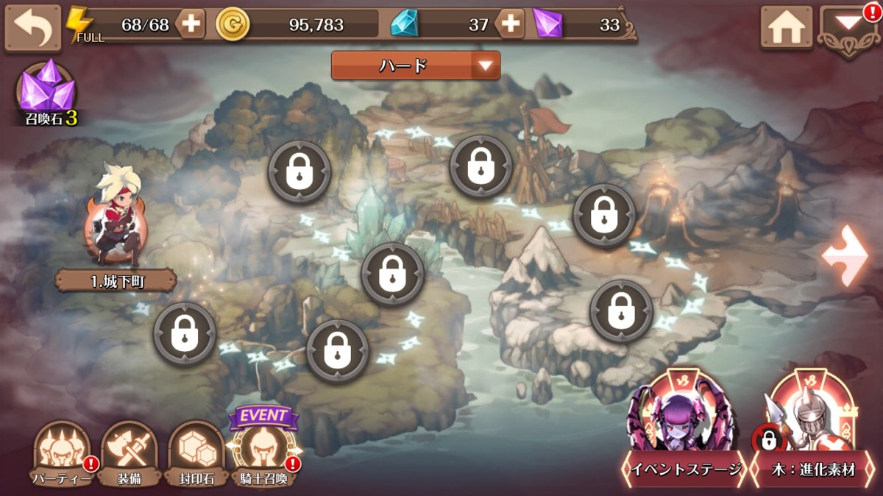

 |  | ▼難易度切り替えボタンと演出について
 |  |  | 画面中央上に『ノーマル』と表記されたボタンを配置
 |  |  | ボタンを押下すると『ハード』の表記とデザインが変更されたボタンになる
 |  |  | 『ノーマル』時のマップは現在と同じデザイン
 |  |  | 『ハード』時のマップはマップの内側に赤いエフェクト

画面イメージ
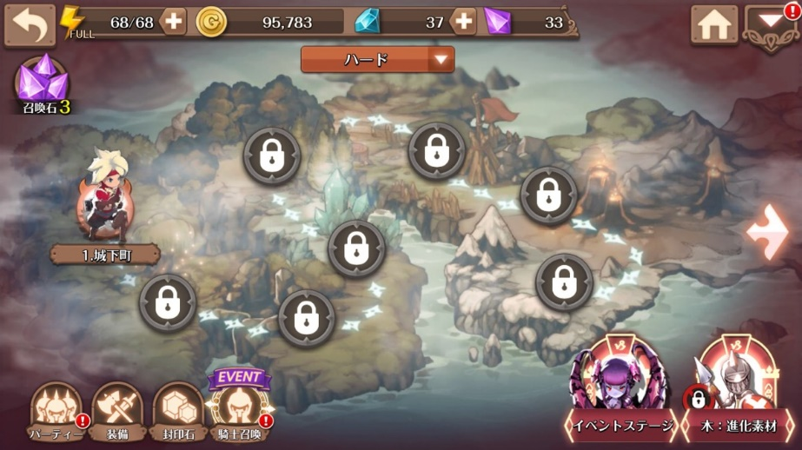
画面イメージ

 | ハードモード時の画面

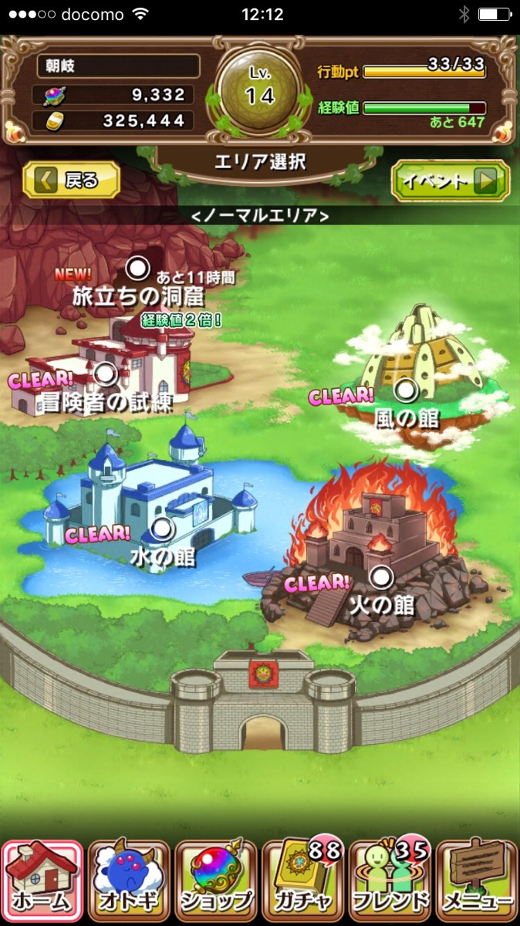
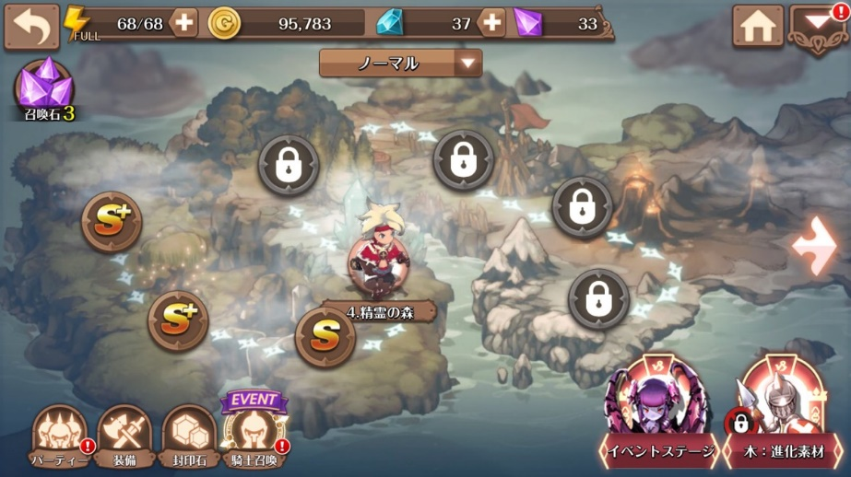
 |  | ①クエストコンテンツ選択画面が未実装の場合

ノーマル

 |  |  | イベントボタンや戻るボタンと同じタイプを想定
 |  |  | 矢印を


 |  | ②クエストコンテンツ選択画面が実装済の場合
ハード

